XMLHTML
 |  |  | 기말고사에 대한 안내입니다.
 |  |  | (아래의 내용은 차후에 수정/변경될 수 있으며, 내용과 관련된 직접적인 질문은 삼가해 주기 바랍니다.)
 |  |  | * 시험범위: 교재 전체(해당 강의 포함)
 |  |  | * 출제문항수: 25문항
 |  |  | 4점*5문항, 3점*10문항, 2점*10문항

 |  |  | * 각 강의별 출제문항수
강의 |  |  | * 주요 학습 내용
 | 2장 HTML에서 텍스트 표현 | 1 | (태그/속성의 종류 등에 대해서는 교재의 주요 용어 및 교재 요약을 참고)
 | 2장 HTML에서 텍스트 표현 | 2 | 2장에서의 태그 -> 줄바꿈 수행 여부, 용도(기능)

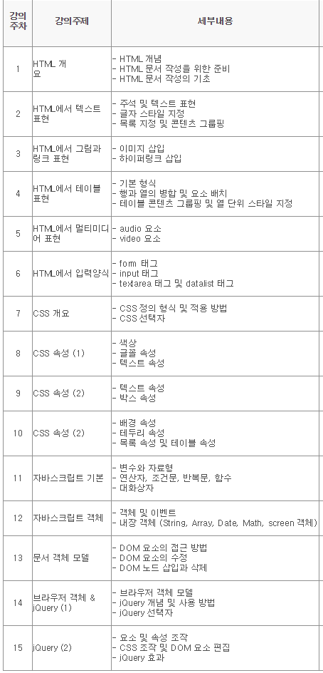
 | 3장 HTML에서 그림과 링크 표현 | 3 | <img>/<a> 태그의 기능과 속성(표3-1/3-3)

 | 4장 테이블 표현 | 4 | 테이블 관련 태그의 종류와 기능
 | 5장 HTML 에서 멀티미디어 표현 | 5 | 오디오/비디오를 다루기 위한 태그의 종류와 기능

 | 6장 HTML에서 입력양식 | 6 | <form> 태그의 기능 및 속성(표6-1)
 | 6장 HTML에서 입력양식 | 7 | <input> 태그의 속성(표6-3, 예제 6-3/6-4/6-8/6-9/6-10)
 | 6장 HTML에서 입력양식 | 8 | <textare> 태그와 <select> 태그의 기능 및 사용

 |  | 9 | CSS 선택자의 종류와 사용 방법(표7-1)
 |  | 10 | CSS 결합자의 종류와 기능(표7-3)
 |  | 11 | 글꼴 속성(교재 8.2)의 종류와 속성값의 사용
 |  | 12 | 텍스트 속성(교재 8.3)의 속성값의 사용

강의9강 |  | 13 | 박스 속성(교재 8.4): display, margin, padding, position, z-index, float, clear의 기능 및 속성값의 종류
강의10강 |  | 14 | 배경 속성(교재 8.5)의 종류와 기능
강의10강 |  | 15 | 교재 8.6.1 border 속성의 사용

 |  | 16 | 교재 9.7 함수와 교재 9.8 대화상자
 |  | 17 | 교재 10.3 이벤트(예제 10.2, 표 10-1)
 |  | 18 | 교재 11.2 DOM 요소의 접근 방법(예제 11-1/11-2/11-3)
 |  | 19 | 교재 12.1.2 제이쿼리 기본 구문
 |  | 20 | 교재 12.1.3 제이쿼리의 이벤트 처리
 |  | 21 | 교재 12.3 요소 및 속성 조작 관련 메서드의 사용
 |  | 22 | 교재 12.6 제이쿼리 효과 관련 메서드의 종류와 기능

